기준
■ OTA(연간계약사) 예약요청 리스트 |  |  |  |  |  |  |  |  |  |  | [네이버]
 |  |  |  |  |  |  |  |  |  |  | 상시 룸온리 (12/12~26/7/15) | F744
 |  |  |  |  |  |  |  |  |  |  | 룸온리 특정일 (5/2~4, 5/23~24) | F860
 | 코드 | 업체명 | 체크인날짜 | 객실 평형 | 실 수 | 박 수 | 투숙객명 | 연락처 | 비 고 | 예약번호
1
2
3
4

 | 취소
 |  |  |  | 업체명 |  | 예약번호 | 투숙객명 | 위약률 | 비고
1
2
3
4

 | 변경
 |  |  |  | 업체 |  | 예약번호 | 투숙객명(기존) | 투숙객명(변경) | 연락처(변경) | 객실코드(변경)
1

 | 노쇼
 |  |  |  | 업체 |  | 예약번호 | 투숙객명 | 위약룰 | 비고
1

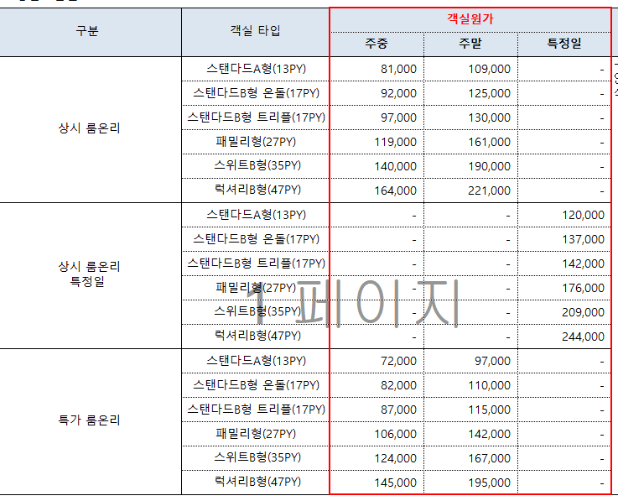

 |  |  | 98000 | 147000

 |  |  | 172000 | 27000

